工作表1
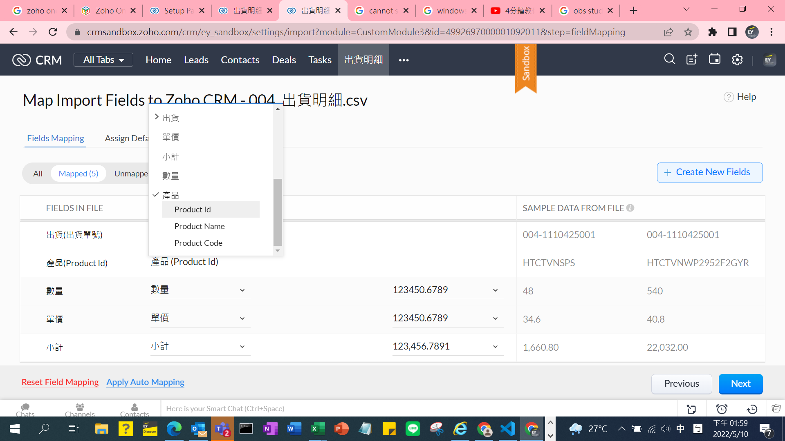
出貨模組 |  |  |  | 出貨明細模組
正式區欄位 | Sandbox欄位 | CSV檔案欄位 | 對照欄位 | 正式區欄位 | Sandbox欄位 | CSV檔案欄位 | 對照欄位
出貨單號 | 出貨單號 | 帳別 | 帳別 | 出貨 | 出貨 | 單號 | 出貨(出貨單號)
出貨Owner | 出貨Owner | 單號 | 出貨單號 | 出貨明細 Owner | 出貨明細 Owner | 產品編號 | 產品(產品編碼)
出貨日期 | 出貨日期 | 單據日期 | 出貨日期 | 產品 | 產品 | 數量 | 數量
Secondary Enail | Secondary Enail | 客戶簡稱 | 客戶(客戶代碼) | Secondary Emali | Secondary Emali | 幣別 | 貨幣
客戶 | 客戶 | 業務名稱 | 負責業務 | 數量 | 數量 | 單價 | 單價
Email Opt Out | Email Opt Out | 幣別 | 貨幣 | Email Opt Out | Email Opt Out | 原幣金額 | 小計
Email | Email | 匯率 | 單據匯率 | 單價 | 單價
已轉入訂單 | 已轉入訂單 |  |  | Exchange Rate | Exchange Rate
帳別 | 帳別 |  |  | 小計 | 小計
單據匯率 | 單據匯率 |  |  | Email | Email
負責業務 | 負責業務 |  |  | Currency | Currency
訂單轉入時間 | 訂單轉入時間
Currency |  |  |  |  |  |  |  | 目前除了貨幣欄位沒有對到外，產品編號我還不清楚要對到哪一個欄位，預設是Product Name
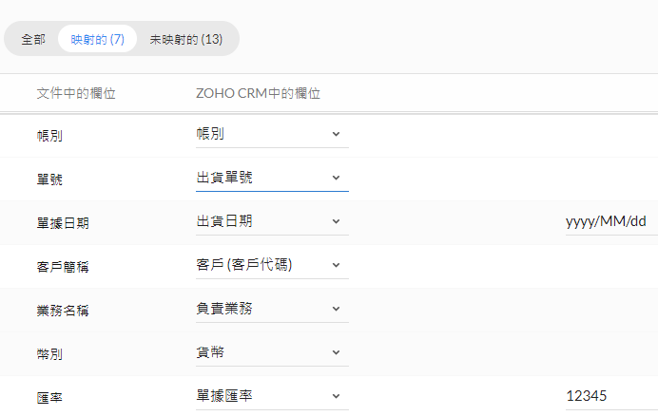
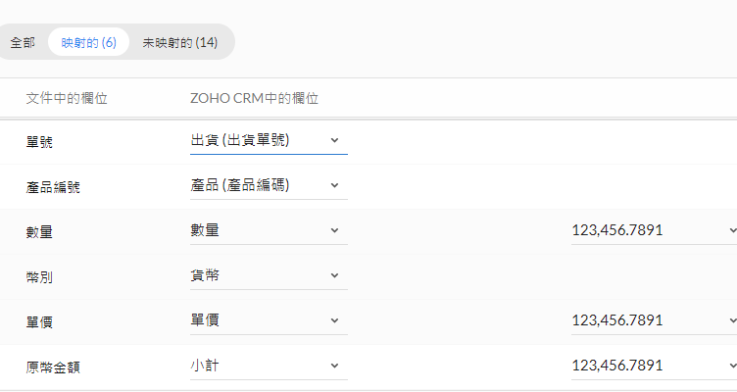
Exchange Rate

